상품제안서
크라운 케이볼 0.38(초저점도) | 상품코드: S45962

 |  |  |  |  |  |  | 02-713-8555 | www.synergygift.co.kr
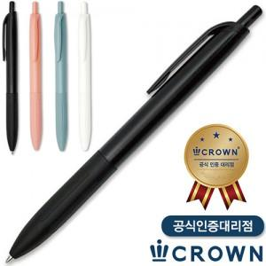

【상세/제작정보】

【인쇄/포장옵션】 | 실크 / OPP(비닐)

【공급단가】 | 수량 | 300~ | 1,000~ | 3,000~ | 10,000~ | 30,000~
*VAT별도 | 단가 | 535원 | 492원 | 461원 | 445원 | 437원

【상품 URL】 | https://www.synergygift.co.kr:443/src/goods_detail.php?gdno=45962

